Лист1
 |  |  |  | Условное форматирование тут:

 | Восстановите флаг, основываясь на условном форматировании в ячейках. Для редактирования таблицы, создайте ее копию |  |  | 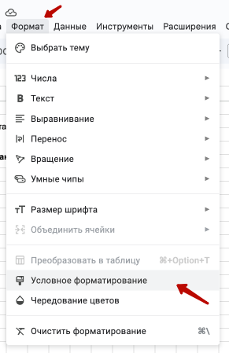

Bug | CTF | { | }

